Sheet1
登录界面

1 | 界面说明
 |  | 图1 |  | 图2 | 图3

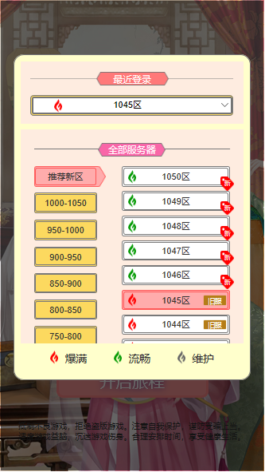
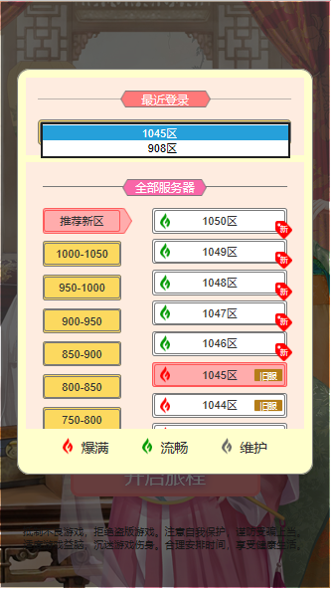

3

4
6
9
5

7
1

2
8

 | 序号 | 名称 | 操作说明 | 显示说明 | 修改备注
 | 1 | 服务器信息 | 单击，弹出服务器选择弹窗（图2） | 显示服务器状态图标，服务器名称，可操作提示图标
 | 2 | 开始按钮 | 单击，进入游戏主界面
 | 3 | 最近登录列表下拉栏 | 单击，展开下拉列表（图3）
 | 4 | 区服分服列表
 | 5
 | 6 | 区服列表
 | 7 | 区服选中状态 |  | 区服选中状态颜色标识 区服选项显示
 | 8
 | 9 |  |  | 显示该账号下创建过角色的区服列表

